상품제안서
과일나라핸드크림 80ml 립밤세트 2종+자석싸바리 굿즈 | 상품코드: S46077

 |  |  |  |  |  |  | 02-713-8555 | www.synergygift.co.kr
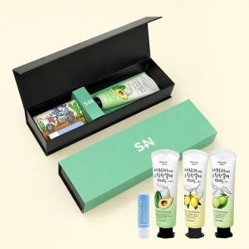

【상세/제작정보】

【인쇄/포장옵션】 | 슬리브+간지 풀컬러 / 포장지포장

【공급단가】 | 수량 | 50~ | 100~ | 500~ | 1,000~ | 3,000~
*VAT별도 | 단가 | 8,350원 | 8,150원 | 7,600원 | 7,500원 | 7,350원

【상품 URL】 | https://www.synergygift.co.kr:443/src/goods_detail.php?gdno=46077

